صورت وضعیت
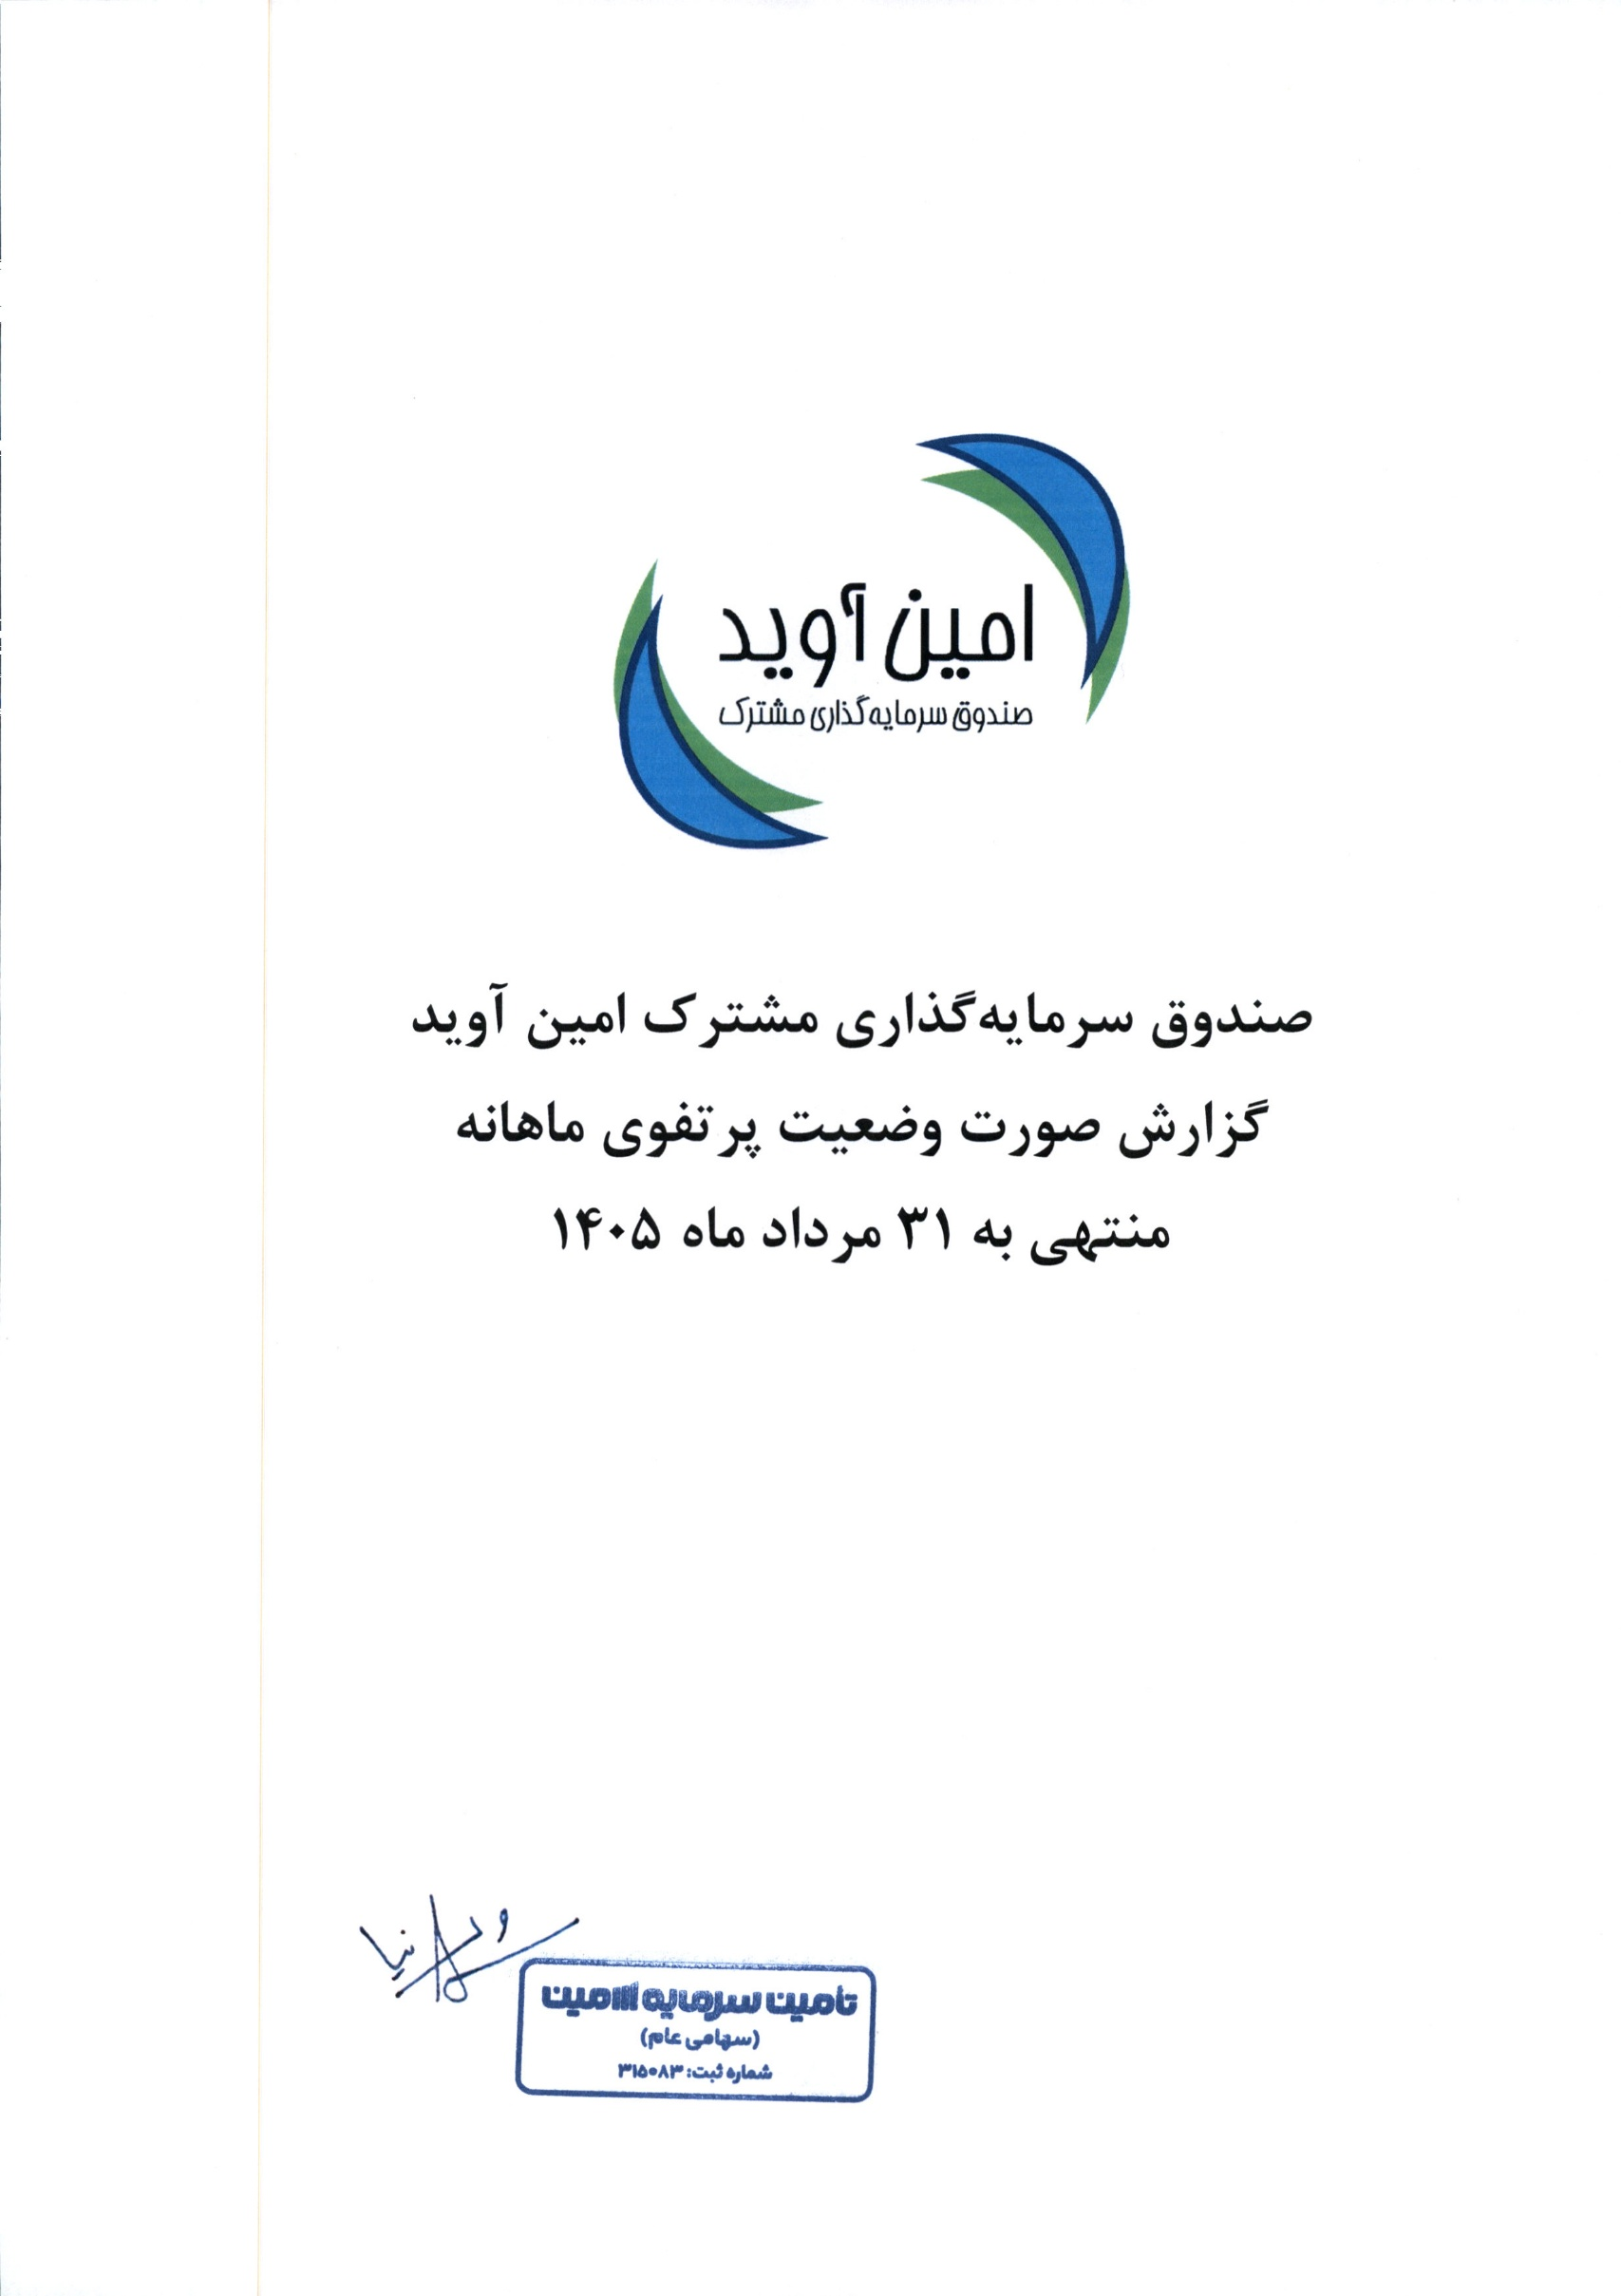
صورت وضعیت پرتفوی
برای ماه منتهی به 1405/05/31

